②本人証明写真
 | 本人証明写真


本人証明写真

③在留カード
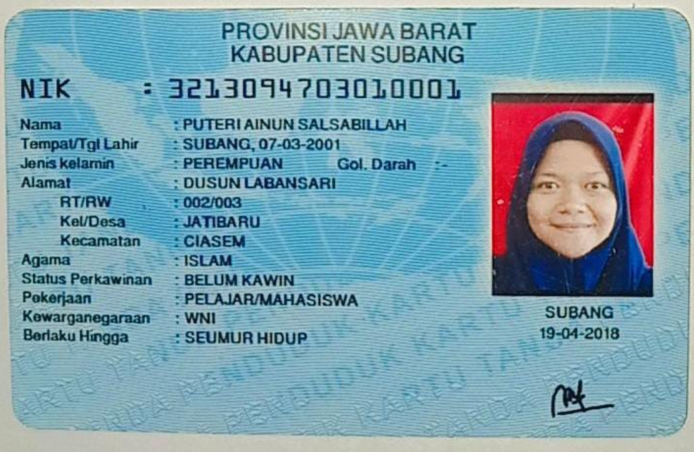
 | 在留カード

在留カード表面

⑧介護技能評価試験結果通知書
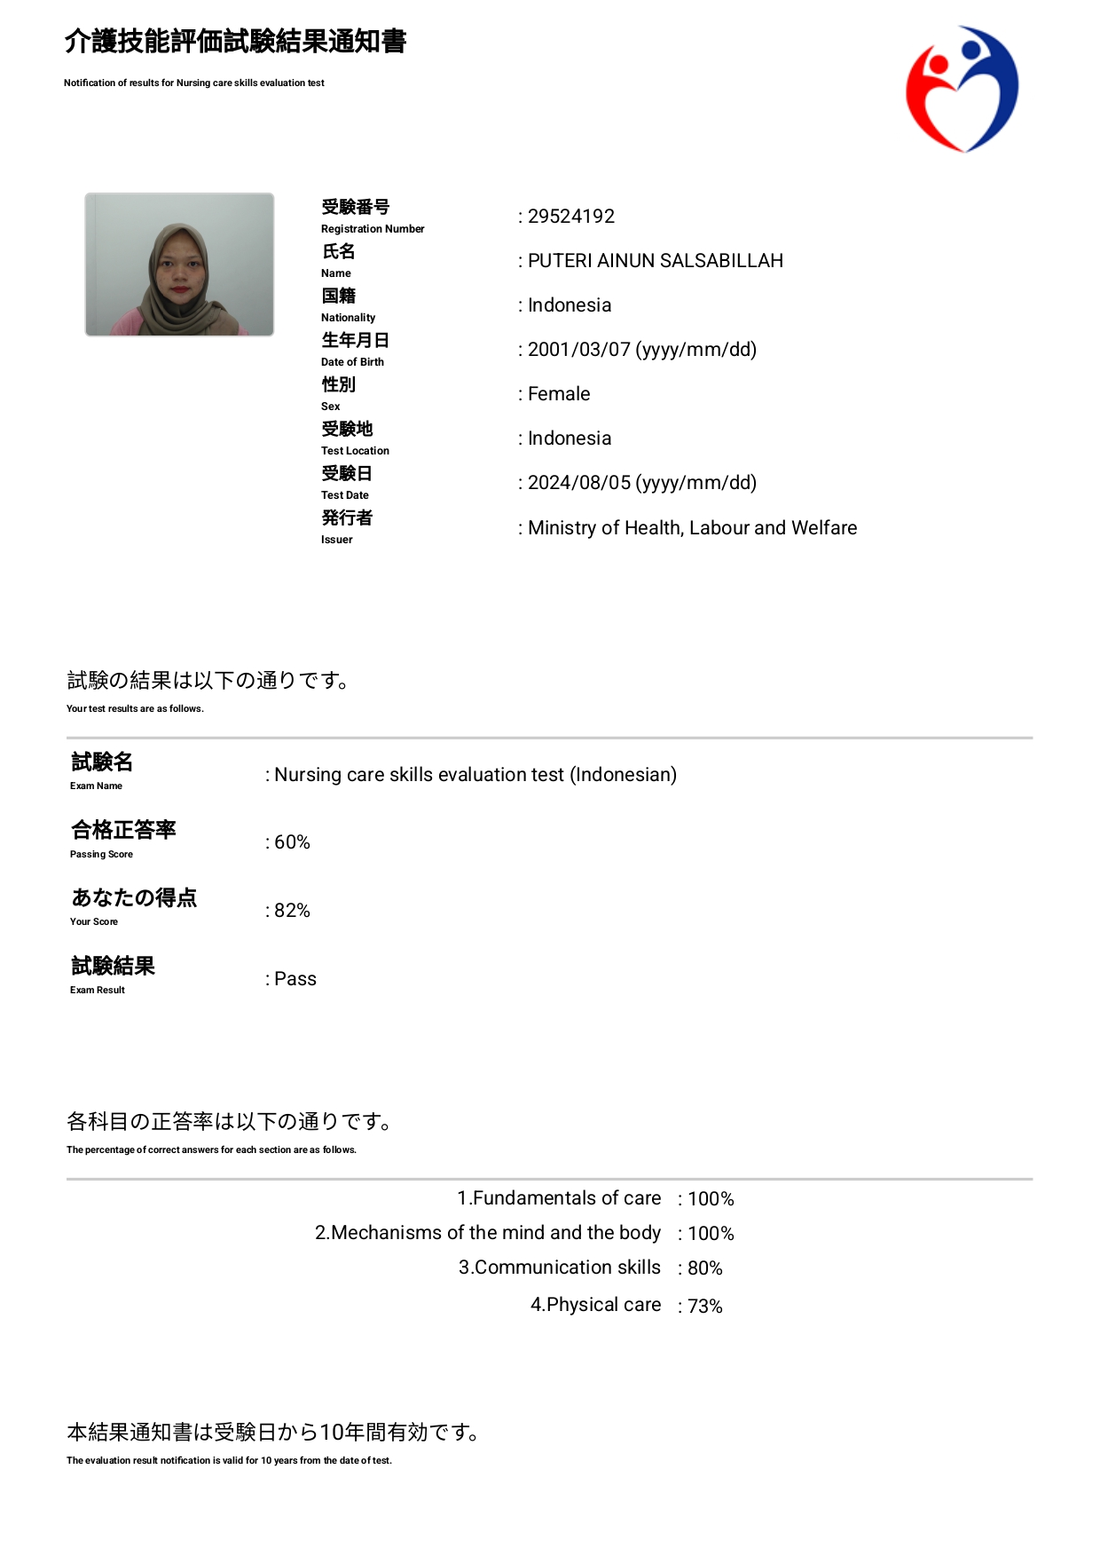
介護技能評価試験

⑨介護日本語評価試験結果通知書
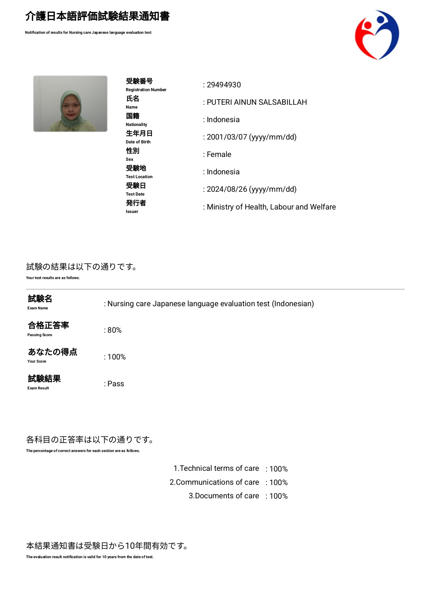
 | 介護日本語評価試験

⑪日本語能力試験（JFT)
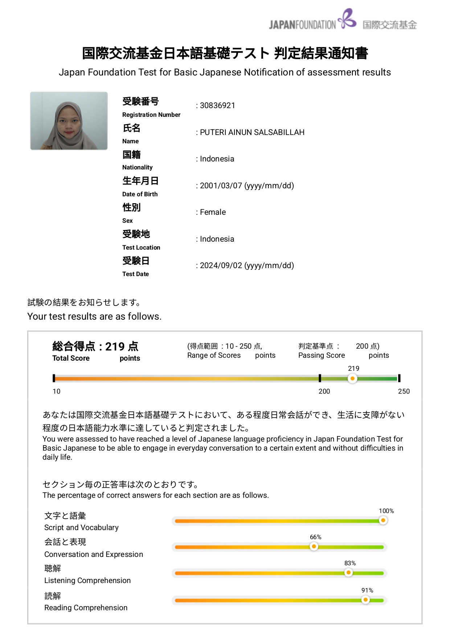
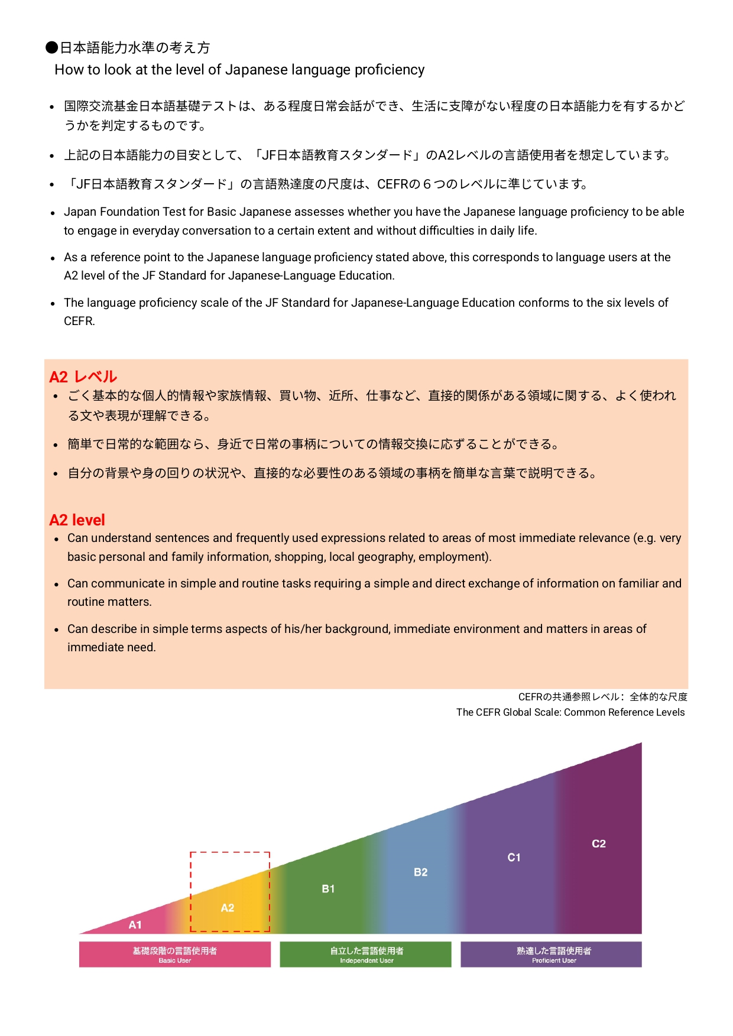
日本語能力試験（JFT)

